题目分类维度
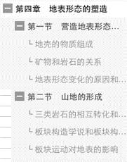
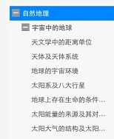
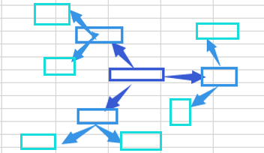
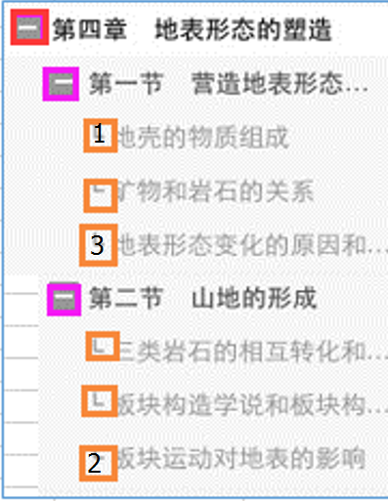
序号 | 题目内容 |  |  | 标签
 | 题面 | 答案 | 解析 | 题目来源 | 学科 | 年级 | 教材 | 章节点 | 知识点 | 难度
1 |  |  |  | 出题人：XX
2 |  |  |  | 轻巧夺冠
3 |  |  |  | 三年高考
4 |  |  |  | XX题库网
5 |  |  |  | …
6
7
8
9

备注： 1.章节点/知识点可以复选表示该题属于多个章节点/包含多个知识点。复选时根据选择顺序标记1-2-3代表优先级。（如右图） 2.题目的难度可根据总正确率（或区分度）进行自适应调节。

录入信息 （跟题目标签的章节点下拉菜单一致） |  |  |  |  | 录入信息 （跟题目标签的知识点下拉菜单一致） |  |  |  | 输出信息 |  | 输出信息
章节点分类 （前端显示&后端相关性计算依据） |  |  |  |  | 知识点 （前端显示&后端相关性计算依据） |  |  |  | 知识点图谱 （个人知识点掌握情况） |  | 考纲图谱 （个人知识点掌握情况）

老师（前端）
卓师（老师端） |  |  |  |  |  | 待定
一级功能点 | 二级功能点 | 三级功能点 | 四级功能点 | 功能点详细说明 | 备注
注册及登录 | 注册 | 邀请注册
 |  | 权限申请 | 校长/学级主任/学科组长/班主任/任课老师
 | 登录
题库系统 | 手动组卷 | 搜索 | 1.自动根据用户的学科、年级、教材作为搜索限定范围。 2.只显示限定内的搜索结果。 3.如要跳出登录用户的学科、年级、教材，需在高级搜索里设置。 | 支持输入多个关键词进行同时搜索。 如输入搜索：人教版 数学 初一 无理数 结果显示逻辑： 1.搜索结果的显示边界为：同时包含“人教版”“数学”“初一”三个标签的题目。 2.一道题目同时拥有知识点和章节点两类标签。 排序时知识点的关联性权重大于章节点。（比如7:3） 3.根据“无理数”作为标签关键词，同时在知识点和章节点的标签中进行搜索，根据综合关联性进行排序。 4.只显示相关性最高的100（或500之类）道题。
 |  | 高级搜索 | 1.关键词搜索题目本身； 2.关键词搜索答案； 3.关键词搜索解析； 4.关键词搜索标签（学科、年级、教材版本、对应章节名、知识点、难度等等）
 |  | 题目筛选栏 | 按章节（可多选） | 1.按章节时，自动根据注册时选择的地区、年级、科目匹配教材版本，自动选择默认年级和课本； 2.可切换教学进度，选择课本； 3.可选择题型：全部、单选题、多选题等 4.可选择难易度 5.可增加其他题目录入时的标签 | 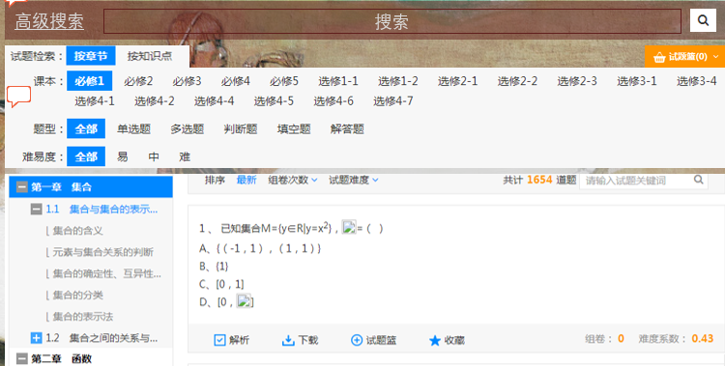
 |  |  | 按知识点（可多选） | 1.按知识点时，自动根据平时操作记录匹配相应的教学进度，选择合适的知识点。 2.可方便切换知识点内容。 3.可选择题型：全部、单选题、多选题等 4.可选择难易度 5.可增加其他题目录入时的标签
 |  | 试题篮 | 鼠标停留时预览 | 简单预览题型和数量以及平均难度
 |  |  | 正式预览 | 1.划分出大题分类，确认基本排版，可手动调整上下移动 2.难度分类 3.输入分值 4.可清空预览的试题篮 5.可替换/删除题目 6.各题目的难度调整（如+-按钮，点击调整题目难度，自动替换等功能）
 |  |  | 生成试卷 | 1.自动生成组卷号；自动填写学科、年级、教材版本；填写默认的课本、章节（根据组卷信息默认填写，可手动修改） 2.填写组卷名称 3.填写组卷描述 4.试卷类型（课后测评/集中考试） 5.组卷可见范围：私人可见/公开可见（只有两项可选）
 | 智能组卷 | 搜索 | 同手动组卷 | 同手动组卷
 |  | 高级搜索 | 同手动组卷 | 同手动组卷
 |  | 题目筛选栏 | 按章节（可多选） | 同手动组卷
 |  |  | 按知识点（可多选） | 同手动组卷
 |  | 组卷参数 | 教材范围 | 章节点/知识点下选项不同，可同时选择章节点下的选项和知识点下的选项进行筛选。 | 可多选
 |  |  | 试题数量 | 单选题X道，多选题X道，填空题X道，解答题X道等等
 |  |  | 试题难度 | 1.试卷总体综合难度，及难度分布 2.各题型的难度分布选择 3.各题目的难度调整（如+-按钮，点击调整题目难度，自动替换等功能）
 |  | 生成组卷 | 预览组卷 | 生成智能组卷的预览界面 | 1.如3个组卷参数未全部填写的，系统提示请全部勾选。 2.如3个组卷参数范围较窄，题库所存题目无法满足出题数目要求，系统提示选择优先放宽难度或放宽题目相关性。 3.如仍未满足出题数目量，系统提示组卷参数范围选择过窄。
 |  |  | 加入试题篮
 |  | 试题篮 | 鼠标停留时预览
 |  |  | 正式预览 | 同手动组卷
 |  |  | 生成试卷 | 同手动组卷
 | 备注： 1.智能组卷和手动组卷可组合使用。如先使用智能组卷出20道题，再手工替换部分智能组卷题目，并加入部分手工组卷题。 2.生成试卷后自动保存在组卷库，通过组卷库发布考试。 3.组卷库中展示为组卷列表，点进组卷后看到的题目呈现形式为题目+答案。每道题均可选择：解析、下载、加入试题篮、收藏、纠错、分享等功能。
 | 组卷库 | 搜索 | 搜索组卷名称
 |  | 高级搜索 | 1.搜索组卷名称、搜索组卷描述 2.筛选组卷生成时间段 3.筛选组卷发布考试的时间段 4.筛选组卷类型
 |  | 设置组卷 | 扫描仪设置（首次设置后设为默认值） | 1.与同WIFI下扫描仪进行关联 2.设置允许的扫描设备类型：·手机·扫描仪（默认全选） 3.选择题：只能机器阅卷 4.填空题及主观题：经扫描图像后切割发到阅卷老师的待批改
 |  |  | 阅卷设置（可设置阅卷模板） | 1.设置阅卷题目：题组一：x题~y题 题组二：m题~n题 2.设置阅卷老师：初评老师设置、终评老师设置 | 阅卷方式默认值：选择题机器阅卷，其他题根据学科/年级/班级自动由相应的任课老师阅卷。
 |  |  | 答题卡设置 | 选择答题卡模板： 1.理科：选择题/填空/解答 2.文科：选择题/填空/解答/作文 3.自定义模板 默认根据学科、题型和考试类型智能推荐。
 |  |  | 打印设置 | 1.手动调整打印日期、打印份数等； 2.（文印室账号权限）查看打印列表，调整打印优先级
 |  | 编辑组卷 | 编辑卷面 | 1.形成试卷预览，上下调整题目顺序、分数（答题卡默认跟随题目调整） 2.形成临时编辑格式，可更改试卷上的错别字、答案序号等（此部分修改不会反馈到题库里的题目） 3.临时权限编辑此次组卷的题目正确答案（可复选） 目的：在题目答案有误的情况下，方便进行临时调整。
 |  |  | 编辑答题卡 | 1.形成答题卡预览 2.根据学科、题型，默认选择相应格式。如语文阅读理解题，答题卡为横线；数学解答题，答题卡为留白。 3.可手动调整答题卡格式，如填空题的空格线长度，主观题答题区的大小，或切换答题卡格式（如空白改横线等），或增加解答题行数等。
 |  | 删除 | 删除组卷，组卷进入回收站
 |  | 下载组卷 | 1.导出试卷PDF 2.导出答题卡PDF | 下载题目只能下载题面，不包含答案及解析。（答案解析只能在线查阅） | 1.只能导出不可编辑版本，如图片/PDF 2.后台可控制权限，是否可以下载
 |  | 考生设置 | 1.选择年级 2.选择班级（可复选） 3.添加/删除个人 | 拥有临时权限，在不调整学生分组的情况下，可将某个学生加入不同分组
 |  | 发布考试 | 1.考试类型：课后练习/集中测试 2.答题方式： 线下考试 线上考试（允许开始考试时间、考试时长） 3.发布考试的时间 4.考场安排（教师可手动录入考场信息） 5.保存考试信息 6.撤回发布考试（自动通知收到考试的信息） | 1.发布考试时，可自动提示其他用户写的考试名称。 如2017年3月份月考，假如近期内已被其他老师输入，则同样的考生范围的组卷在发布考试时可自动提示。 2.如考试时间为3/15日，自动在3/13日发送给文印室，进行考试的排队打印。 | （？）是否需要加入考试信息管理系统
 | 录入题目 | 题目内容 | 输入题面
 |  |  | 输入答案
 |  |  | 输入解析
 |  |  | 自动查重确认
 |  | 题目标签 | 选择学科
 |  |  | 选择年级
 |  |  | 选择教材 | 自动根据学科、年级筛选可选择的教材版本范围。
 |  |  | 选择章节点 | 大型下拉菜单，一次性全部展开
 |  |  | 选择知识点 | 大型下拉菜单，一次性全部展开
 |  |  | 选择难度 |  |  | 难度等级划分？
 |  | 批量导入 | 批量上传模板下载（功能演示） | 提供可批量导入题目的模板。
 |  |  | 批量导入题库 | 根据题目上传模板
 |  |  | 自动查重确认
 |  | 发起审核 | 校内审核 | 可选择校内的其他3名老师，或科目组长，或学科主任审核
 |  |  | 后台审核 | 由因卓系统后台兼职进行审核
 |  | 公开范围 | 修改录入题目的公开范围（私人/公开） | 1.只有通过审核的题目才可进入公开题库。 2.发起审核时，可勾选审核通过后直接进入公开题库
 | 收藏夹 | 搜索
 |  | 高级搜索
 |  | 编辑 | 个人修改题目 | 允许老师修改题目并存为新题。（自动记录改至某题，以及原创题目的版权人） | 如数学题，可允许老师修改部分数字或答案选项后，另存为新的题目
 |  |  | 将修改后的题目存为私人题库
 |  |  | 公开范围修改 | 私人/公开（审核后才能公开到公有题目）
 |  |  | 收藏夹分组设置
 |  | 删除
 |  | 发起审核 | 校内审核 | 可选择校内的其他3名老师，或科目组长，或学科主任审核
 |  |  | 后台审核 | 由因卓系统后台兼职进行审核
 |  | 公开范围 | 修改录入题目的公开范围（私人/公开） | 1.只有通过审核的题目才可进入公开题库。 2.发起审核时，可勾选审核通过后直接进入公开题库
改卷 | 扫描批改（选择题） | 手机APP便捷扫描 | 单张扫描
 |  |  | 连续扫描
 |  | 扫描仪高速扫描
 | 待批改 （非选择题） | 搜索
 |  | 高级搜索
 |  | 筛选栏 | 班级
 |  |  | 考试 | 1.可选择课后练习/集中考试 2.可选择是某一天的课后练习，或是某一场的集中考试
 |  |  | 题型 | 可选填空题/解答题/作文
 |  |  | 题号 | 可选择优先统一批改某一道题
 |  |  | 时间 | 可按时间进行顺排或倒排（学生完成时间/考试时间）
 |  | 批改权限转让 |  | 若老师因事情耽误不能及时批改，可通过转移批改权限让其他老师进行代为批改。 转让批改权限需知会上一级老师/主任。
 |  | 未批改题目忽略 | 忽略某套组卷的全部未批改
 |  |  | 忽略某天的全部未批改 | 可选择批量忽略某天的未批改题目，如课后练习已讲解的，可直接进行忽略处理。
 |  | 批改功能 | 正确答案对比
 |  |  | 返回上一题 |  | 1.将学生答题卡上的主观题的扫描截图上传给老师批改端，由老师进行在线批改。老师批改后自动统计总分、错误率、错误题目的知识点等信息。 2.每到批改题目左上角显示该题的学生、班级等信息。右上角显示该题的批改进度。 3.app端可结合左划右划等手势进行快捷操作。 Web端结合上下左右或字母快捷键操作。
 |  |  | √（全对/满分） | 1.填空题仅有这三项功能 2.这三项内容输入完成后，自动进入下一题。
 |  |  | ×（全错/0分）
 |  |  | 得分____
 |  |  | 划线（直线） | 1.解答题包含所有功能 2.这四项功能内容输入完成后，不自动进入下一题。
 |  |  | 画笔（自由划）
 |  |  | 文字
 |  |  | 语音（同微信的语音短信功能）
 | 进度概览 | 浏览 | 时间
 |  |  | 进度
 |  |  | 考试名称
 |  |  | 组卷号
 |  |  | 平均分 | （指已批改部分的总分/已批改的分数）
 |  |  | 缺考率
 |  |  | 题号
 |  | 开始批改 | 跳转到批改界面 | 点击考试名称，开始同组试卷的批改
学情 | 搜索 | 高级搜
 | 班级学情 | 科目筛选栏 | 语文丨数学丨英语丨… | 1.班主任登录时为全学科可选 2.任课老师登录时为任课学科 | 班级学情用于老师了解班级情况： 1.方差代表成绩的分布情况（与预期的正态分布的差异大小） 2.均衡性代表偏科程度
 |  | 学情显示 | 年级学情 | 1.年级学情固定首位，作为班级学情对比 2.可选班级为登录老师所负责的班级
 |  |  | A班学情 | 月份丨正确率丨平均分丨三率丨方差丨缺考率丨均衡性
 |  |  | B班学情 | 月份丨正确率丨平均分丨三率丨方差丨缺考率丨均衡性
 | 考试学情 | 科目筛选栏 | 语文丨数学丨英语丨… | 1.班主任登录时为全学科可选 2.任课老师登录时为任课学科 | 考试学情用于老师了解某次考试的综合情况（试卷情况、学生情况） 1.方差代表成绩的分布情况（与预期的正态分布差异） 2.均衡性代表偏科程度 3.组卷质量代表对学生的区分度，跟分数方差的算法有点类似。
 |  | 学情显示 | 年度学情 | 年度学情固定首位，作为月考学情
 |  |  | 1月月考 | 正确率丨平均分丨三率丨方差丨缺考率丨均衡性丨组卷质量
 |  |  | 2月月考 | 正确率丨平均分丨三率丨方差丨缺考率丨均衡性丨组卷质量
 | 课后学情 | 科目筛选栏 | 语文丨数学丨英语丨… | 1.班主任登录时为全学科可选 2.任课老师登录时为任课学科 | 课后学情用于老师了解每天的课后作业完成情况。 如：全为选择题时，老师可以看到每个学生的提交时间，每道题目的错误率，综合统计的知识点错漏情况等。
 |  | 班级筛选栏 | A班/B班/C班
 |  | 学情显示 | 3/17课后 | 正确率丨平均分丨三率丨方差丨缺考率丨均衡性丨组卷质量
 |  |  | 3/18课后 | 正确率丨平均分丨三率丨方差丨缺考率丨均衡性丨组卷质量
 |  |  | 3/19课后 | 正确率丨平均分丨三率丨方差丨缺考率丨均衡性丨组卷质量
我的信息 （右上角） | 个人信息
 | 我的文档
 | 我的消息
 | 设置
 | 退出

学生（前端）
卓学（学生端）
一级功能点 | 二级功能点 | 三级功能点 | 四级功能点 | 五级功能点 | 功能点详细说明 | 备注
注册及登录 | 注册 | 邀请注册
 |  | 权限申请 | 加入学校/班级
 | 登录
题库系统 | 在线答题 | 搜索 | 1.自动根据用户的学科、年级、教材作为搜索限定范围。 2.只显示限定内的搜索结果。 3.如要跳出登录用户的学科、年级、教材，需在高级搜索里设置。 | 1.课本 2.章节点 3.题型 4.难度 | 支持输入多个关键词进行同时搜索。 如输入搜索：人教版 数学 初一 无理数 结果显示逻辑： 1.搜索结果的显示边界为：同时包含“人教版”“数学”“初一”三个标签的题目。 2.一道题目同时拥有知识点和章节点两类标签。 排序时知识点的关联性权重大于章节点。（比如7:3） 3.根据“无理数”作为标签关键词，同时在知识点和章节点的标签中进行搜索，根据综合关联性进行排序。 4.根据相关性从高到低开始自由答题。 | 1.通过搜索提供题目。
 |  | 高级搜索 | 1.关键词搜索题目本身； 2.关键词搜索标签（学科、年级、教材版本、对应章节名、知识点、难度等等）
 |  | 筛选栏 | 选择学科 | 语文丨数学丨英语丨…
 |  |  | 按章节（自由答题，不限题数） | 1.课本 2.章节点 3.题型 4.难度 | 1.按章节时，自动根据注册时选择的地区、年级、科目匹配教材版本，自动选择默认年级和课本； 2.可切换教学进度，选择课本； 3.可选择题型：全部、单选题、多选题等 4.可选择难易度 5.可增加其他题目录入时的标签
 |  |  | 按知识点（自由答题，不限题数） | 1.课本 2.知识点 3.题型 4.难度 | 1.按知识点时，自动根据平时操作记录匹配相应的教学进度，选择合适的知识点。 2.可方便切换知识点内容。 3.可选择题型：全部、单选题、多选题等 4.可选择难易度 5.可增加其他题目录入时的标签
 |  |  | 按组卷（按组卷内容答题） |  | 1.可搜索到公开的组卷内容 2.显示组卷名称、组卷人、组卷难度、组卷知识点等信息
 |  |  | 智能推送 （后续介入） |  | 智能推荐的类型可能包含以下几种： 1.巩固测评：根据错误题目的知识点/章节点，从易到难进行推送。 第一次推送跟掌握情况相符的5道题，学生做完后可选择 a)增加难度 b)降低难度 2.查缺测评：能力相似性高的其他学生容易做错的题。
 |  | 答题区 | 选择题：点击选项
 |  |  | 填空题：____ 输入答案
 |  |  | 解答题：选择拍照/上传答案照片 |  | 1.前期：显示考试结果时，不计入得分，只显示答案及解析 2.后期：显示考试结果时，暂不计入得分，可选择通过私人管家进行批改后再统计总分。
 |  |  | 下一题/跳过 |  | 不作答 | 后台需要进行标记，并智能分析出可能跳过的原因等信息
 |  | 次要功能 | 分享 |  | 可分享为微信链接/图片/软件链接
 |  |  | 收藏 |  | 收藏到个人题库
 |  |  | 报错 |  | 报错
 |  | 结束答题 | 弹窗提示考试成果 |  | 考试成果： 1.个人经验值增加 2.题目分数/正确率
 |  |  | 显示错题解析（浏览全题）
 |  |  | 再做一次 | 错题重做
 |  |  |  | 全套重做
 |  |  | 进入学情分析 |  | 进入学情分析后，学情分析先停留在原数据上1秒，动画过度做题前后的数据变化。
 | 课后作业 | 搜索 |  |  | 可通过搜索找到作业，如“3/17 语文”
 |  | 筛选栏 | 选择学科 | 语文丨数学丨英语丨… |  | 1.前期作业仅能由老师布置，后期可由私人管家等推送作业。 2.后期可增加个人制定作业功能。
 |  |  | 选择作业 | 3/17课后 3/16课后
 |  | 结束答题 | 弹窗提示测验成果 |  | 考试成果： 1.个人经验值增加 2.题目分数/正确率。超过了多少同卷考生（击败率） 3.作业先于多少同班同学完成 4.做题时间短于多少同卷考生
 |  |  | 显示错题解析
 |  |  | 进入学情分析 |  | 进入学情分析后，学情分析先停留在原数据上1秒，动画过度做题前后的数据变化。
 | 错题集 | 搜索
 |  | 筛选栏 | 选择学科 | 语文丨数学丨英语丨…
 |  |  | 显示全部
 |  |  | 选择测验/课后 | 2月月考 3/17课后 3/16课后
 |  |  | 按章节
 |  |  | 按知识点
 |  |  | 按题型
 |  | 错题重做 | 选择学科
 |  |  | 按章节/按知识点
 |  | 错题编辑 | 删除
 |  |  | 错题已攻克（点击后不再显示在错题集）
 |  | 已攻克错题 |  |  | 收集点击已攻克的错题
 |  | 错题统计 | 错题题型数量
 |  |  | 章节错题
 |  |  | 知识点错题
改卷 | 手机APP改卷 | 单张扫描 |  |  | 手机APP扫描（web端原型为上传扫描图片）
 |  | 连续扫描
 |  | 分区扫描（是否需要） | （扫描客观题/扫描主观题） |  | 应对相机分辨率较低的情况
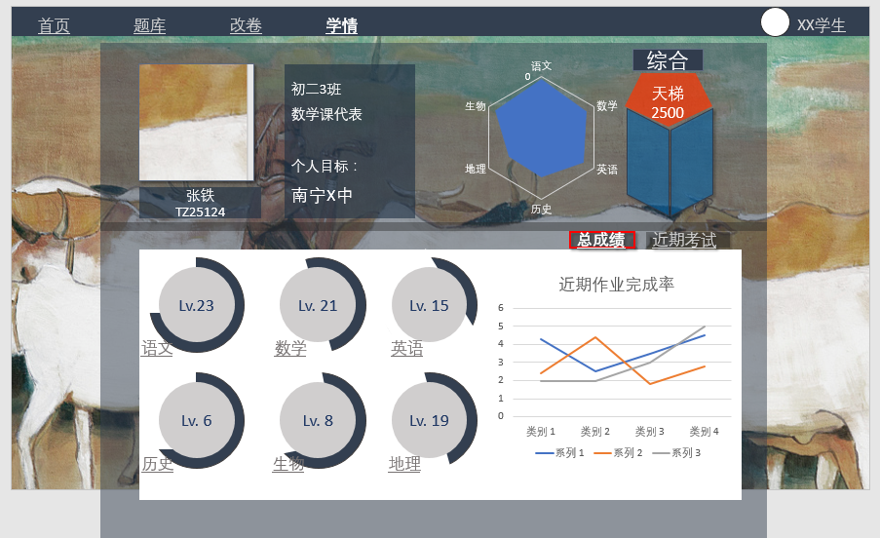
学情 （综合） | 个人面板 | 头像
 |  | 名字
 |  | 因卓号
 |  | 学校
 |  | 班级
 |  | 职务
 |  | 个人目标
 | 雷达图 | 界面 | 每科显示一个维度
 |  | 鼠标停留 | 显示当科排名超过X%人数 | 点击进入单科分析
 |  | 雷达图对比 | 对比所有用户平均值
 |  |  | 对比某个关注用户（后期开放）
 | 综合排名图 |  |  |  | 先预留位置。 综合排名通过总成绩（考试、课后、在线做题等）、做题数量、正确率等计算。
 | 主要显示界面 | 总成绩 | 饼状图——分科等级/排名 （语文丨数学丨英语丨…） | 饼状图中心： 1.数字代表学科等级（LEVEL） 2.满度代表经验值 | 分科等级体现当科用功程度（主要通过做题获取经验值，提升当科等级）： 1.课后练习（每题+N经验） 2.在线刷题（每题+N经验） 注：引入免作弊算法，如连续多次无视正确率的刷题，做题正确率与日常数值差异过大等不计入经验值。 | 点击学科对应的饼状图进入当科分析 | 通过颜色表达该科的发展趋势，如红色代表排名下降，提醒用户关注。
 |  |  |  | 饼状图圆环： 代表经验值排名 | 代表超过X%的学生
 |  |  | 近期作业完成情况 | 横坐标代表日期
 |  |  |  | 纵坐标代表分数
 |  |  |  | 不同线代表不同学科
 |  | 近期考试 | 饼状图——分科分数/排名 （语文丨数学丨英语丨…） | 饼状图中心： 1.数字代表最近一次考试该科分数 2.满度代表得分率 |  | 点击学科对应的饼状图进入当科分析
 |  |  |  | 饼状图圆环： 考试排名超过占比
 |  |  | 近期考试成绩变化曲线 | 横坐标代表日期
 |  |  |  | 纵坐标代表分数
 |  |  |  | 不同线代表不同学科
学情 （各科） | 个人面板 | 头像
 |  | 名字
 |  | 因卓号
 |  | 学校
 |  | 班级
 |  | 职务
 |  | 个人目标
 | 正确率条形图 | 课后作业正确率
 |  | 考试正确率
 |  | 选择题正确率
 |  | 填空题正确率
 |  | 解答题正确率
 |  | 作文得分率
 | 单科等级图 |  |  |  | 对应学情主页的单科等级饼状图
 | 该科知识掌握情况 | 章节展开图 （显示正确率）
 |  | 知识点展开图 （显示正确率）
 | 该科成绩折线图 | 横坐标代表考试名称
 |  | 纵坐标代表成绩
我的信息 （右上角） | 个人信息
 | 我的文档
 | 我的消息
 | 设置
 | 退出

